Sheet1
产品清单
序号 | 名称 | 主体图纸 | 散气孔图纸 | 规格型号 | 单位 | 数量 | 备注
1 | 更衣柜 | 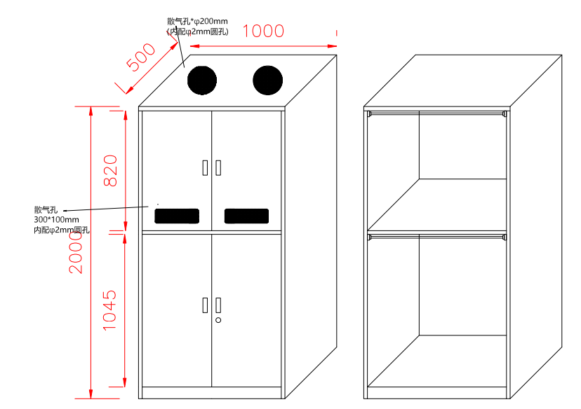 5人位衣柜，上边磁吸门，下边带锁 | 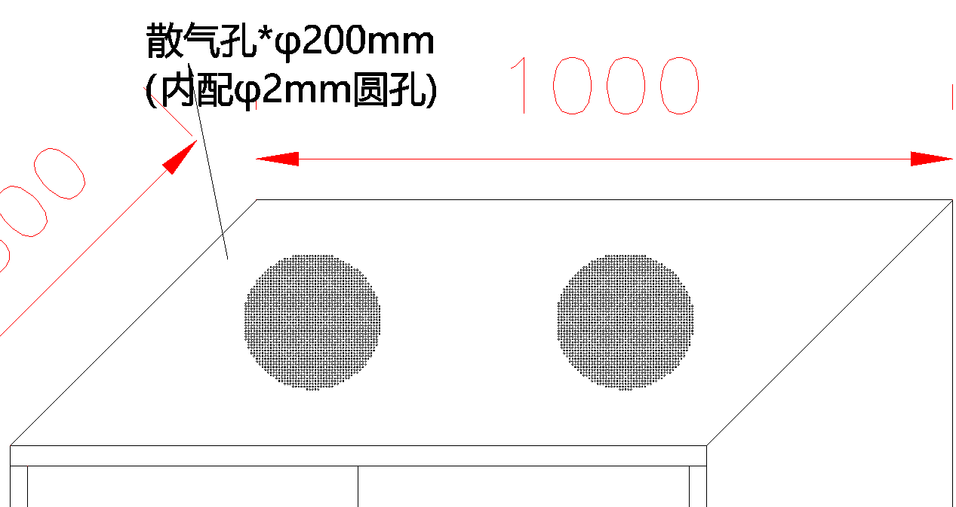 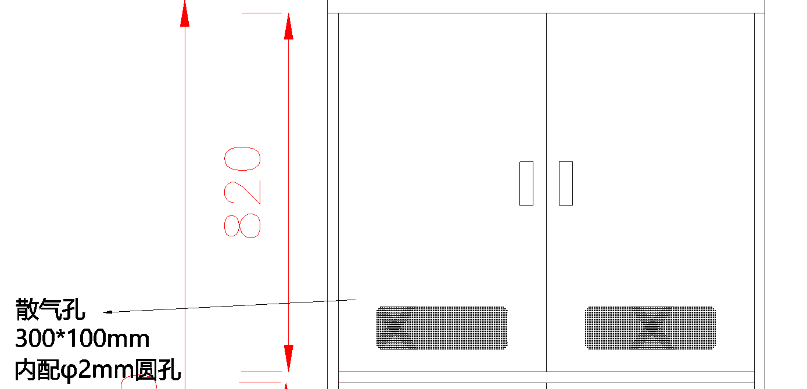 | 2000*1000*500mm （5人位衣柜， 上边磁吸门， 下边带锁） | 台 | 60 | 1.材质：304不锈钢材质0.85mm厚。 2.配置：内部上层带紫外线消毒灯，上下各层都带挂衣杆； 3.喷涂：表面喷环保塑粉。 4.颜色：灰白色 5.一共300人位
2 | 6门鞋柜 | 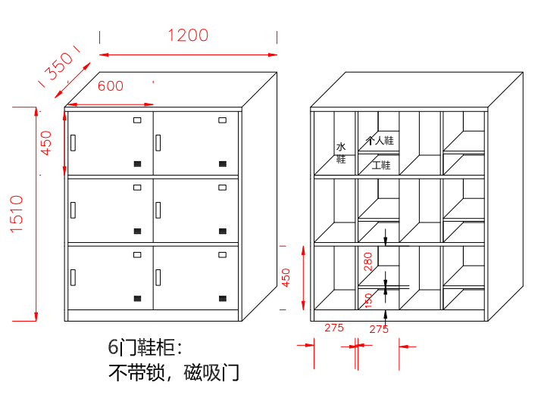 | 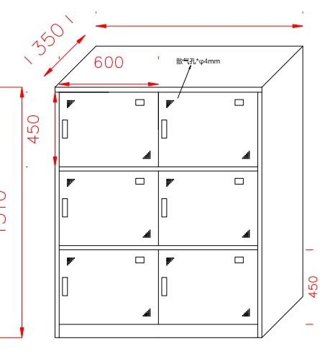 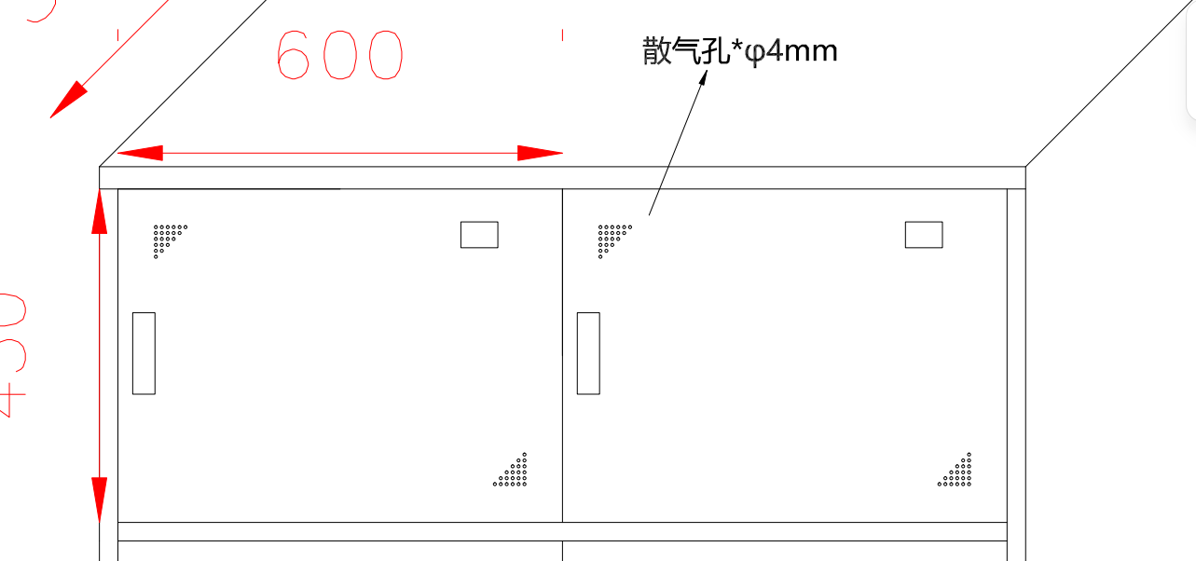 | 1510*1200*350mm (6门靯柜， 不带锁， 磁吸门） | 组 | 50 | 1.材质：304不锈钢材质0.65mm厚。 2.配置：按照图纸参数； 3.喷涂：表面喷环保塑粉。 4.颜色：灰白色 5.一共300人位
3 | 个人物品柜 | 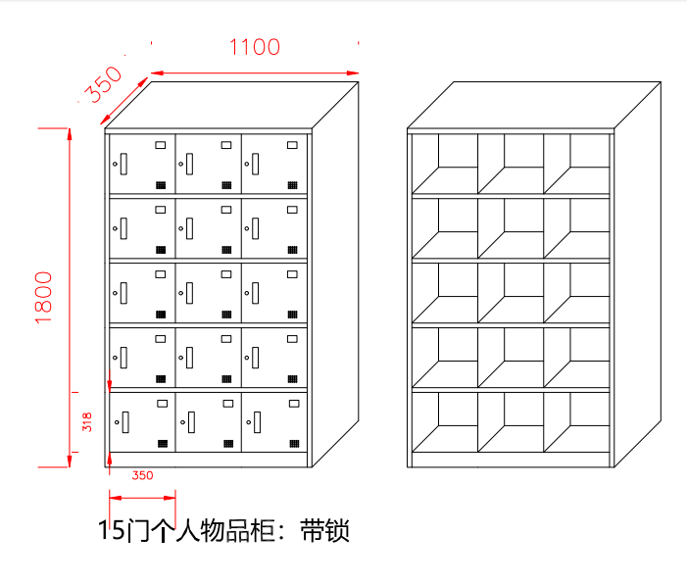 |  | 1800*1100*350mm | 组 | 20 | 1.材质：304不锈钢材质0.65mm厚。 2.配置：按照图纸参数； 3.喷涂：表面喷环保塑粉。 4.颜色：灰白色 5.一共300人位

